Façade 1
 |  |  |  |  |  |  |  |  |  |  |  |  |  |  |  |  |  |  |  |  |  |  |  |  |  |  |  |  |  |  |  | Pensez à vérifier le bordereau jusqu'à ce qu'aucune case ne soit colorée.
 |  |  | Bordereau de débit des pierres rainurées selon procédé V-Clip®

IndI 17-11-21 / Copyright Labelfaçade
tout droit réservé
 |  |  |  |  |  | date : | 2022-01-12
Ref chantier : | xxx
Repère de pose : | Façade 1 |  |  |  | plan n° : | 1000 | indice : |  |  | 0
Référence de la pierre : | xxx |  |  |  |  |  | Densité : |  |  | 2500.0 Kg/m3 | w els | w els rive | nombre erreur
épaisseur nominale des dalles : | 2 cm | Finition : | Adoucie |  |  |  | Pression de vent : |  |  | 800.00 Pa | 533.6 | 747.04 | 0
 |  |  |  |  |  |  |  |  |  |  |  |  |  |  |  |  |  |  |  |  |  |  |  |  |  |  |  |  |  |  |  | Rouge : L'elancement de la pierre est trop important, la hauteur | La ligne s'inserera au dessous de la ligne active. Pour activer une ligne, cliquez sur le numéro de la ligne. | Les lignes des cellules selectionnée seront definitivement supprimées.
Légende des acronymes | V-CL "x" --> | Rainure V-Clip de A à G selon cahier de rainurage Labelfacade disponible sur demande |  |  |  |  |  |  |  |  |  |  |  |  |  |  |  |  |  |  |  |  |  |  |  |  |  |  |  |  |  | ne peut pas dépasser 3x la longueur de la pierre.
 | V-CL "x" + AR --> |  | Rainure V-Clip + arret de rainure à 1 cm du bord à doite et à gauche (non débouchante)
 | CV --> | Coupe vue / finition traitée (poli) |  |  |  |  |  |  |  |  |  |  |  |  |  |  |  |  |  |  |  |  |  |  |  |  |  |  |  |  |  | Orange : La hauteur de la pierre ne doit pas dépasser 1m40.
 | BO --> | Bec d'oiseau détail selon cahier de rainurage Labelfaçade |  |  |  |  |  |  |  |  |  | Sans Rainure | V-CL A | V-CL B | V-CL C | V-CL D | V-CL E | V-CL F | V-CL G | V-CL A + AR | V-CL B + AR | V-CL C + AR | V-CL D + AR | V-CL E + AR | V-CL F + AR | V-CL G + AR | BO | CV | DETAIL 1 | DETAIL 2 | DETAIL 3
 | DETAIL "x" --> | Detail 1,2,3 etc... spécifique chantier (définition graphique à produire) |  |  |  |  |  |  |  |  |  |  |  |  |  |  |  |  |  |  |  |  |  |  |  |  |  |  |  |  |  | Mauve : la surface de la pierre ne doit pas être supérieur à 1.5m².
 |  |  |  |  | traitement des chants |  |  |  | V-Clip® par chants |  | V-clip par repère | Surface par repère (m²) | V-CL A | V-CL B | V-CL C | V-CL D | V-CL E | V-CL F | V-CL G | V-CL A + AR | V-CL B + AR | V-CL C + AR | V-CL D + AR | V-CL E + AR | V-CL F + AR | V-CL G + AR | BO | CV | DETAIL 1 | DETAIL 2 | DETAIL 3
Repère des dalles de pierre | Nbr de dalles | largeur (cm) | hauteur (cm) | épaisseur (cm) | Gauche | Droit | Haut | Bas | Haut | Bas |  |  |  |  |  |  |  |  |  |  |  |  |  |  |  |  |  |  |  |  |  | Rose : le nombre de V-Clip® est trop important et ne rentre pas sur la pierre.
P1000 |  |  |  | 2 |  |  | V-CL A | V-CL A |  |  | 0 | 0.00 m² | 0 | 0 | 0 | 0 | 0 | 0 | 0 | 0 | 0 | 0 | 0 | 0 | 0 | 0 | 0 | 0 | 0 | 0 | 0
P1001 |  |  |  | 2 |  |  | V-CL A | V-CL A |  |  | 0 | 0.00 m² | 0 | 0 | 0 | 0 | 0 | 0 | 0 | 0 | 0 | 0 | 0 | 0 | 0 | 0 | 0 | 0 | 0 | 0 | 0
P1002 |  |  |  | 2 |  |  | V-CL A | V-CL A |  |  | 0 | 0.00 m² | 0 | 0 | 0 | 0 | 0 | 0 | 0 | 0 | 0 | 0 | 0 | 0 | 0 | 0 | 0 | 0 | 0 | 0 | 0
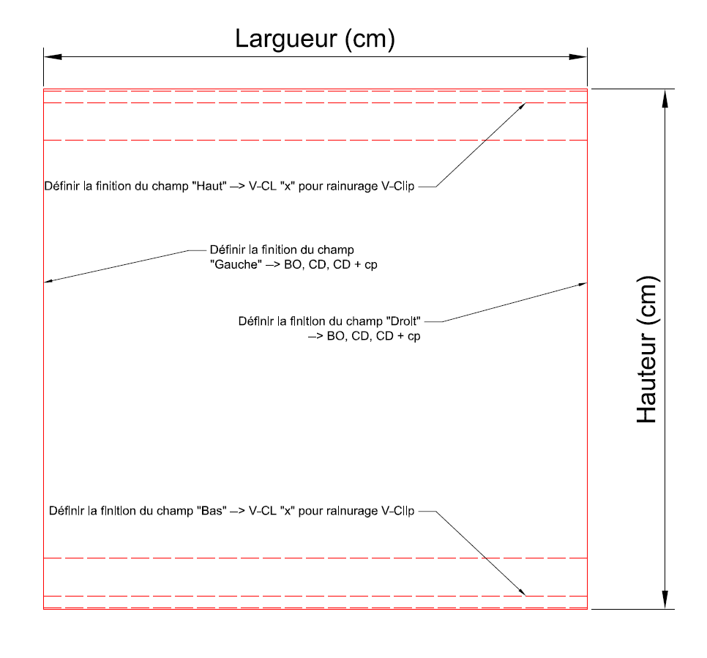
P1003 |  |  |  | 2 |  |  | V-CL A | V-CL A |  |  | 0 | 0.00 m² | 0 | 0 | 0 | 0 | 0 | 0 | 0 | 0 | 0 | 0 | 0 | 0 | 0 | 0 | 0 | 0 | 0 | 0 | 0
P1004 |  |  |  | 2 |  |  | V-CL A | V-CL A |  |  | 0 | 0.00 m² | 0 | 0 | 0 | 0 | 0 | 0 | 0 | 0 | 0 | 0 | 0 | 0 | 0 | 0 | 0 | 0 | 0 | 0 | 0
P1005 |  |  |  | 2 |  |  | V-CL A | V-CL A |  |  | 0 | 0.00 m² | 0 | 0 | 0 | 0 | 0 | 0 | 0 | 0 | 0 | 0 | 0 | 0 | 0 | 0 | 0 | 0 | 0 | 0 | 0
P1006 |  |  |  | 2 |  |  | V-CL A | V-CL A |  |  | 0 | 0.00 m² | 0 | 0 | 0 | 0 | 0 | 0 | 0 | 0 | 0 | 0 | 0 | 0 | 0 | 0 | 0 | 0 | 0 | 0 | 0
P1007 |  |  |  | 2 |  |  | V-CL A | V-CL A |  |  | 0 | 0.00 m² | 0 | 0 | 0 | 0 | 0 | 0 | 0 | 0 | 0 | 0 | 0 | 0 | 0 | 0 | 0 | 0 | 0 | 0 | 0
P1008 |  |  |  | 2 |  |  | V-CL A | V-CL A |  |  | 0 | 0.00 m² | 0 | 0 | 0 | 0 | 0 | 0 | 0 | 0 | 0 | 0 | 0 | 0 | 0 | 0 | 0 | 0 | 0 | 0 | 0
P1009 |  |  |  | 2 |  |  | V-CL A | V-CL A |  |  | 0 | 0.00 m² | 0 | 0 | 0 | 0 | 0 | 0 | 0 | 0 | 0 | 0 | 0 | 0 | 0 | 0 | 0 | 0 | 0 | 0 | 0
P1010 |  |  |  | 2 |  |  | V-CL A | V-CL A |  |  | 0 | 0.00 m² | 0 | 0 | 0 | 0 | 0 | 0 | 0 | 0 | 0 | 0 | 0 | 0 | 0 | 0 | 0 | 0 | 0 | 0 | 0
P1011 |  |  |  | 2 |  |  | V-CL A | V-CL A |  |  | 0 | 0.00 m² | 0 | 0 | 0 | 0 | 0 | 0 | 0 | 0 | 0 | 0 | 0 | 0 | 0 | 0 | 0 | 0 | 0 | 0 | 0
P1012 |  |  |  | 2 |  |  | V-CL A | V-CL A |  |  | 0 | 0.00 m² | 0 | 0 | 0 | 0 | 0 | 0 | 0 | 0 | 0 | 0 | 0 | 0 | 0 | 0 | 0 | 0 | 0 | 0 | 0
P1013 |  |  |  | 2 |  |  | V-CL A | V-CL A |  |  | 0 | 0.00 m² | 0 | 0 | 0 | 0 | 0 | 0 | 0 | 0 | 0 | 0 | 0 | 0 | 0 | 0 | 0 | 0 | 0 | 0 | 0
P1014 |  |  |  | 2 |  |  | V-CL A | V-CL A |  |  | 0 | 0.00 m² | 0 | 0 | 0 | 0 | 0 | 0 | 0 | 0 | 0 | 0 | 0 | 0 | 0 | 0 | 0 | 0 | 0 | 0 | 0
P1015 |  |  |  | 2 |  |  | V-CL A | V-CL A |  |  | 0 | 0.00 m² | 0 | 0 | 0 | 0 | 0 | 0 | 0 | 0 | 0 | 0 | 0 | 0 | 0 | 0 | 0 | 0 | 0 | 0 | 0
P1016 |  |  |  | 2 |  |  | V-CL A | V-CL A |  |  | 0 | 0.00 m² | 0 | 0 | 0 | 0 | 0 | 0 | 0 | 0 | 0 | 0 | 0 | 0 | 0 | 0 | 0 | 0 | 0 | 0 | 0
P1017 |  |  |  | 2 |  |  | V-CL A | V-CL A |  |  | 0 | 0.00 m² | 0 | 0 | 0 | 0 | 0 | 0 | 0 | 0 | 0 | 0 | 0 | 0 | 0 | 0 | 0 | 0 | 0 | 0 | 0
P1018 |  |  |  | 2 |  |  | V-CL A | V-CL A |  |  | 0 | 0.00 m² | 0 | 0 | 0 | 0 | 0 | 0 | 0 | 0 | 0 | 0 | 0 | 0 | 0 | 0 | 0 | 0 | 0 | 0 | 0
P1019 |  |  |  | 2 |  |  | V-CL A | V-CL A |  |  | 0 | 0.00 m² | 0 | 0 | 0 | 0 | 0 | 0 | 0 | 0 | 0 | 0 | 0 | 0 | 0 | 0 | 0 | 0 | 0 | 0 | 0
P1020 |  |  |  | 2 |  |  | V-CL A | V-CL A |  |  | 0 | 0.00 m² | 0 | 0 | 0 | 0 | 0 | 0 | 0 | 0 | 0 | 0 | 0 | 0 | 0 | 0 | 0 | 0 | 0 | 0 | 0
P1021 |  |  |  | 2 |  |  | V-CL A | V-CL A |  |  | 0 | 0.00 m² | 0 | 0 | 0 | 0 | 0 | 0 | 0 | 0 | 0 | 0 | 0 | 0 | 0 | 0 | 0 | 0 | 0 | 0 | 0
P1022 |  |  |  | 2 |  |  | V-CL A | V-CL A |  |  | 0 | 0.00 m² | 0 | 0 | 0 | 0 | 0 | 0 | 0 | 0 | 0 | 0 | 0 | 0 | 0 | 0 | 0 | 0 | 0 | 0 | 0
P1023 |  |  |  | 2 |  |  | V-CL A | V-CL A |  |  | 0 | 0.00 m² | 0 | 0 | 0 | 0 | 0 | 0 | 0 | 0 | 0 | 0 | 0 | 0 | 0 | 0 | 0 | 0 | 0 | 0 | 0
P1024 |  |  |  | 2 |  |  | V-CL A | V-CL A |  |  | 0 | 0.00 m² | 0 | 0 | 0 | 0 | 0 | 0 | 0 | 0 | 0 | 0 | 0 | 0 | 0 | 0 | 0 | 0 | 0 | 0 | 0
P1025 |  |  |  | 2 |  |  | V-CL A | V-CL A |  |  | 0 | 0.00 m² | 0 | 0 | 0 | 0 | 0 | 0 | 0 | 0 | 0 | 0 | 0 | 0 | 0 | 0 | 0 | 0 | 0 | 0 | 0
P1026 |  |  |  | 2 |  |  | V-CL A | V-CL A |  |  | 0 | 0.00 m² | 0 | 0 | 0 | 0 | 0 | 0 | 0 | 0 | 0 | 0 | 0 | 0 | 0 | 0 | 0 | 0 | 0 | 0 | 0
P1027 |  |  |  | 2 |  |  | V-CL A | V-CL A |  |  | 0 | 0.00 m² | 0 | 0 | 0 | 0 | 0 | 0 | 0 | 0 | 0 | 0 | 0 | 0 | 0 | 0 | 0 | 0 | 0 | 0 | 0
P1028 |  |  |  | 2 |  |  | V-CL A | V-CL A |  |  | 0 | 0.00 m² | 0 | 0 | 0 | 0 | 0 | 0 | 0 | 0 | 0 | 0 | 0 | 0 | 0 | 0 | 0 | 0 | 0 | 0 | 0
P1029 |  |  |  | 2 |  |  | V-CL A | V-CL A |  |  | 0 | 0.00 m² | 0 | 0 | 0 | 0 | 0 | 0 | 0 | 0 | 0 | 0 | 0 | 0 | 0 | 0 | 0 | 0 | 0 | 0 | 0
P1030 |  |  |  | 2 |  |  | V-CL A | V-CL A |  |  | 0 | 0.00 m² | 0 | 0 | 0 | 0 | 0 | 0 | 0 | 0 | 0 | 0 | 0 | 0 | 0 | 0 | 0 | 0 | 0 | 0 | 0
P1031 |  |  |  | 2 |  |  | V-CL A | V-CL A |  |  | 0 | 0.00 m² | 0 | 0 | 0 | 0 | 0 | 0 | 0 | 0 | 0 | 0 | 0 | 0 | 0 | 0 | 0 | 0 | 0 | 0 | 0
P1032 |  |  |  | 2 |  |  | V-CL A | V-CL A |  |  | 0 | 0.00 m² | 0 | 0 | 0 | 0 | 0 | 0 | 0 | 0 | 0 | 0 | 0 | 0 | 0 | 0 | 0 | 0 | 0 | 0 | 0
P1033 |  |  |  | 2 |  |  | V-CL A | V-CL A |  |  | 0 | 0.00 m² | 0 | 0 | 0 | 0 | 0 | 0 | 0 | 0 | 0 | 0 | 0 | 0 | 0 | 0 | 0 | 0 | 0 | 0 | 0
P1034 |  |  |  | 2 |  |  | V-CL A | V-CL A |  |  | 0 | 0.00 m² | 0 | 0 | 0 | 0 | 0 | 0 | 0 | 0 | 0 | 0 | 0 | 0 | 0 | 0 | 0 | 0 | 0 | 0 | 0
P1035 |  |  |  | 2 |  |  | V-CL A | V-CL A |  |  | 0 | 0.00 m² | 0 | 0 | 0 | 0 | 0 | 0 | 0 | 0 | 0 | 0 | 0 | 0 | 0 | 0 | 0 | 0 | 0 | 0 | 0
P1036 |  |  |  | 2 |  |  | V-CL A | V-CL A |  |  | 0 | 0.00 m² | 0 | 0 | 0 | 0 | 0 | 0 | 0 | 0 | 0 | 0 | 0 | 0 | 0 | 0 | 0 | 0 | 0 | 0 | 0
P1037 |  |  |  | 2 |  |  | V-CL A | V-CL A |  |  | 0 | 0.00 m² | 0 | 0 | 0 | 0 | 0 | 0 | 0 | 0 | 0 | 0 | 0 | 0 | 0 | 0 | 0 | 0 | 0 | 0 | 0
P1038 |  |  |  | 2 |  |  | V-CL A | V-CL A |  |  | 0 | 0.00 m² | 0 | 0 | 0 | 0 | 0 | 0 | 0 | 0 | 0 | 0 | 0 | 0 | 0 | 0 | 0 | 0 | 0 | 0 | 0
P1039 |  |  |  | 2 |  |  | V-CL A | V-CL A |  |  | 0 | 0.00 m² | 0 | 0 | 0 | 0 | 0 | 0 | 0 | 0 | 0 | 0 | 0 | 0 | 0 | 0 | 0 | 0 | 0 | 0 | 0
P1040 |  |  |  | 2 |  |  | V-CL A | V-CL A |  |  | 0 | 0.00 m² | 0 | 0 | 0 | 0 | 0 | 0 | 0 | 0 | 0 | 0 | 0 | 0 | 0 | 0 | 0 | 0 | 0 | 0 | 0
P1041 |  |  |  | 2 |  |  | V-CL A | V-CL A |  |  | 0 | 0.00 m² | 0 | 0 | 0 | 0 | 0 | 0 | 0 | 0 | 0 | 0 | 0 | 0 | 0 | 0 | 0 | 0 | 0 | 0 | 0
P1042 |  |  |  | 2 |  |  | V-CL A | V-CL A |  |  | 0 | 0.00 m² | 0 | 0 | 0 | 0 | 0 | 0 | 0 | 0 | 0 | 0 | 0 | 0 | 0 | 0 | 0 | 0 | 0 | 0 | 0
P1043 |  |  |  | 2 |  |  | V-CL A | V-CL A |  |  | 0 | 0.00 m² | 0 | 0 | 0 | 0 | 0 | 0 | 0 | 0 | 0 | 0 | 0 | 0 | 0 | 0 | 0 | 0 | 0 | 0 | 0
P1044 |  |  |  | 2 |  |  | V-CL A | V-CL A |  |  | 0 | 0.00 m² | 0 | 0 | 0 | 0 | 0 | 0 | 0 | 0 | 0 | 0 | 0 | 0 | 0 | 0 | 0 | 0 | 0 | 0 | 0
P1045 |  |  |  | 2 |  |  | V-CL A | V-CL A |  |  | 0 | 0.00 m² | 0 | 0 | 0 | 0 | 0 | 0 | 0 | 0 | 0 | 0 | 0 | 0 | 0 | 0 | 0 | 0 | 0 | 0 | 0
P1046 |  |  |  | 2 |  |  | V-CL A | V-CL A |  |  | 0 | 0.00 m² | 0 | 0 | 0 | 0 | 0 | 0 | 0 | 0 | 0 | 0 | 0 | 0 | 0 | 0 | 0 | 0 | 0 | 0 | 0
P1047 |  |  |  | 2 |  |  | V-CL A | V-CL A |  |  | 0 | 0.00 m² | 0 | 0 | 0 | 0 | 0 | 0 | 0 | 0 | 0 | 0 | 0 | 0 | 0 | 0 | 0 | 0 | 0 | 0 | 0
P1048 |  |  |  | 2 |  |  | V-CL A | V-CL A |  |  | 0 | 0.00 m² | 0 | 0 | 0 | 0 | 0 | 0 | 0 | 0 | 0 | 0 | 0 | 0 | 0 | 0 | 0 | 0 | 0 | 0 | 0
P1049 |  |  |  | 2 |  |  | V-CL A | V-CL A |  |  | 0 | 0.00 m² | 0 | 0 | 0 | 0 | 0 | 0 | 0 | 0 | 0 | 0 | 0 | 0 | 0 | 0 | 0 | 0 | 0 | 0 | 0
P1050 |  |  |  | 2 |  |  | V-CL A | V-CL A |  |  | 0 | 0.00 m² | 0 | 0 | 0 | 0 | 0 | 0 | 0 | 0 | 0 | 0 | 0 | 0 | 0 | 0 | 0 | 0 | 0 | 0 | 0
P1051 |  |  |  | 2 |  |  | V-CL A | V-CL A |  |  | 0 | 0.00 m² | 0 | 0 | 0 | 0 | 0 | 0 | 0 | 0 | 0 | 0 | 0 | 0 | 0 | 0 | 0 | 0 | 0 | 0 | 0
P1052 |  |  |  | 2 |  |  | V-CL A | V-CL A |  |  | 0 | 0.00 m² | 0 | 0 | 0 | 0 | 0 | 0 | 0 | 0 | 0 | 0 | 0 | 0 | 0 | 0 | 0 | 0 | 0 | 0 | 0
P1053 |  |  |  | 2 |  |  | V-CL A | V-CL A |  |  | 0 | 0.00 m² | 0 | 0 | 0 | 0 | 0 | 0 | 0 | 0 | 0 | 0 | 0 | 0 | 0 | 0 | 0 | 0 | 0 | 0 | 0
P1054 |  |  |  | 2 |  |  | V-CL A | V-CL A |  |  | 0 | 0.00 m² | 0 | 0 | 0 | 0 | 0 | 0 | 0 | 0 | 0 | 0 | 0 | 0 | 0 | 0 | 0 | 0 | 0 | 0 | 0
P1055 |  |  |  | 2 |  |  | V-CL A | V-CL A |  |  | 0 | 0.00 m² | 0 | 0 | 0 | 0 | 0 | 0 | 0 | 0 | 0 | 0 | 0 | 0 | 0 | 0 | 0 | 0 | 0 | 0 | 0
...

